Sheet1
 | Neapbūvētās zemes noma
 | Zemes vienības kadastra apzīmējums | Nosaukums, pagasts | Kopējā z.v. platība, ha | Nomas platība, ha | Lietošanas mērķis | Nomas maksa bez PVN gadā (EUR) | Termiņš, uz kādu slēdz zemes nomas līgumu | Sludinājuma ievietošanas mājaslapā uz 5 dd, datums | Pieteikšanās termiņš līdz … ieskaitot***
 | 56940080043 | "Spodras", Variešu pagasts | 10.51 | 2.00 | lauksaimniecība | 180.00 | 6 gadi | 08.06.2026. | 15.06.2026. | 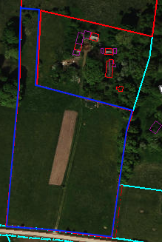
 | 56940080277** | "Mazdārziņi", Variešu pagasts | 5.90 | 0,1754 (Nr.17) | personīgā palīgsaimniecība | 15.20 | 6 gadi | 08.06.2026. | 15.06.2026. | 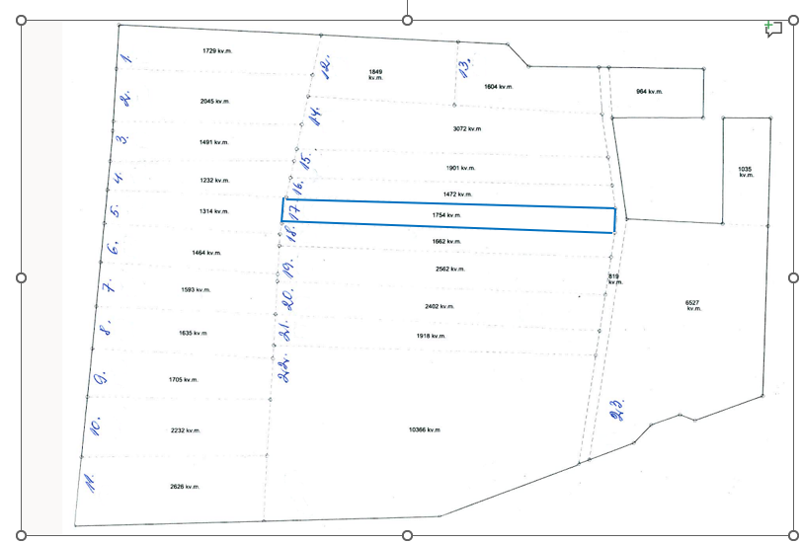
 | 56940080277** | "Mazdārziņi", Variešu pagasts | 5.90 | 0,1662 (Nr.18) | personīgā palīgsaimniecība | 15.20 | 6 gadi | 08.06.2026. | 15.06.2026. | 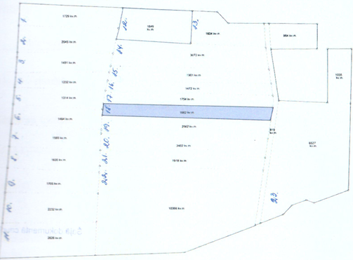
 | 560100101511 | Ķieģeļu iela 13A, Jēkabpils | 7.0205 | 270 m2 | sakņu dārzs | 2.62 | 6 gadi | 08.06.2026. | 15.06.2026. | 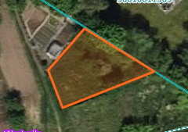
 | 560100101511 | Ķieģeļu iela 13A, Jēkabpils | 0.308 | 150 m2 | sakņu dārzs | 1.45 | 6 gadi | 08.06.2026. | 15.06.2026. | 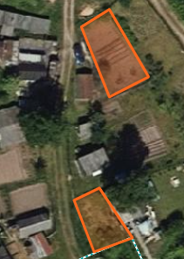
 | 560100101511 | Ķieģeļu iela 13A, Jēkabpils | 0.308 | 100 m2 | sakņu dārzs | 0.97 | 6 gadi | 08.06.2026. | 15.06.2026.
 | 560100101513 | Ķieģeļu iela 13E, Jēkabpils | 0.308 | 120 m2 | sakņu dārzs | 5.76 | 6 gadi | 08.06.2026. | 15.06.2026. | 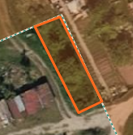
*Saskaņā Ministru kabineta 2018.gada 19.jūnija noteikumu Nr.350 „Publiskas personas zemes nomas un apbūves tiesības noteikumi”
** Saskaņā ar Jēkabpils novada domes 28.04.2022. noteikumiem “Neapbūvēta zemesgabala nomas tiesību piešķiršanas kārtība Jēkabpils novada pašvaldībā”.
*** Ja pretendentu pieteikšanās termiņā, kas nav īsāks par piecām darbdienām, piesakās vairāki pretendenti, neapbūvēta zemesgabala nomnieku noskaidro rakstiskā vai mutiskā izsolē. Pieteikumus, kas iesniegti pēc norādītā termiņa, neizskata.

